Insolab
UNIVERSIDAD TECNOLOGICA DE PEREIRA
INVITACIÓN PÚBLICA No. BS 03 de 2025 COMPRA DE REACTIVOS, REACTIVOS ESPECIALES, MATERIAL DE VIDRIO, REPUESTOS Y ACCESORIOS PARA QUÍMICA, MEDICINA, CIENCIAS AMBIENTALES, CIENCIAS AGRARIAS Y AGROINDUSTRIA Y LABORATORIO DE ANÁLISIS DE AGUAS Y ALIMENTOS
RESPUESTAS - INQUIETUDES INVITACIÓN PÚBLICA BS 03 DE 2025

NÚMERO DE PREGUNTA | NOMBRE EMPRESA | ÍTEM NÚMERO | NOMBRE DE EQUIPO | PREGUNTA | RESPUESTA COMITÉ
1 | INSOLAB S.A.S. | ITEM 4 - Subitem 2 | Aceite Ultragrade 19 Frasco x litro Edwards | Solicitamos aceptar la referencia Agilent 5191-5851 AVF 45 platinum. Usada con bombas de vacio GCMS como Pfeiffer Duo 2.0/3.0 y Edwards RV5. en presentacion de 1 cuarto de galón. https://www.agilent.com/store/productDetail.jsp?catalogId=5191-5851 | 2. Se acepta la marca. Debe cumplir exactamente con las especificaciones del subitem. Ver Anexo modificado
2 | INSOLAB S.A.S. | ITEM 4 - Subitem 2 | Aceite Ultragrade 19 Frasco x litro Edwards | Solciitams aceptar la referncia 6040-0834. Agilent Vacuum Fluid 45 Gold, 1 Litro de la marca Agilent | 2. Se acepta la marca. Debe cumplir exactamente con las especificaciones del subitem. Ver Anexo modificado
3 | INSOLAB S.A.S. | ITEM 4 - Subitem 11 | CartuCho SPE Strata® C18-E (55 µm, 70 Å), 500 mg / 3 mL, Tubes , 200/Pk | 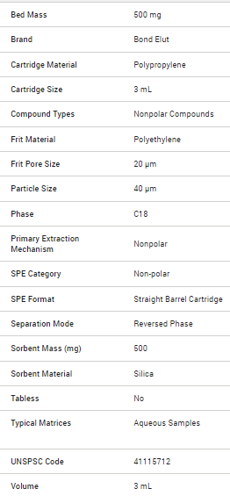 Solicitamos aceptar cartuchos C18 de la marca Agilent p/n 12102028. En el siguiente catálogo de pareparación de muestra (página 9) podrán apreciar la tabla de equivalencia de fases: https://www.agilent.com/cs/library/catalogs/public/catalog-sample-preparation-5994-0114es-es-agilent.pdf Las especificaciones técnicas ofertadas a continuación: https://www.agilent.com/store/productDetail.jsp?catalogId=12102028. Adicional, solicitamos se permita la presentacion en cantidades diferentes a las solicitadas, siempre y cuando se oferten las unidades que completen o sobrepasen el total de 200und requeridas | 2. Se acepta la marca. Debe cumplir exactamente con las especificaciones del subitem. Ver Anexo modificado
4 | INSOLAB S.A.S. | ITEM 4- Subitem 33 | O-ring Parafluor 2-006 for SSL manifold | 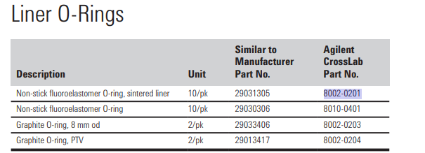 Solicitamos evaluar aceptar la referencia Agilent 8002-0201 "Agilent liner o-ring for Thermo, non-stick fluoroelastomer, for sintered liner, similar to Thermo 290031305, 10/pk". https://www.agilent.com/store/productDetail.jsp?catalogId=8002-0201 | 2. Se acepta la marca. Debe cumplir exactamente con las especificaciones del subitem. Ver Anexo modificado
5 | INSOLAB S.A.S. | ITEM 4- Subitem 35 | O-ring Parafluor 2-006 for SSL manifold | Solicitamos evaluar aceptar la referencia Agilent 8002-0201 "Agilent liner o-ring for Thermo, non-stick fluoroelastomer, for sintered liner, similar to Thermo 290031305, 10/pk". https://www.agilent.com/store/productDetail.jsp?catalogId=8002-0201 | 2. Se acepta la marca. Debe cumplir exactamente con las especificaciones del subitem. Ver Anexo modificado
6 | INSOLAB S.A.S. | ITEM 4- Subitem 43 | TUBO DE GRAFITO ALTA DENSIDAD. Paquete x 10 unidades. | solicitamos aceptar opcion de la marca photron P361. https://www.photronlamp.com/products/p361-graphite-tube-shimadzu-part-number-206-50587?srsltid=AfmBOoobM_kxqfAdBPMhZnaE_OAPJjNsU8QQsa2FoaA9541kJ5WyCPor | 2. Se acepta la marca. Debe cumplir exactamente con las especificaciones del subitem. Ver Anexo modificado
7 | INSOLAB S.A.S. | ITEM 4- Subitem 44 | TUBOS DE GRAFITO PIROLITICOS PARA HORNO DE GRAFITO GFA-EX7. Paquete x 10 unidades | solciitamos aceptar opcion de la marca photron P360. https://www.photronlamp.com/products/p360-graphite-tube-shimadzu-part-number-206-50588?srsltid=AfmBOoqG7enht8hiBKA2zrWL2eLceT-1s4pN3AWpoUJKrZBB1n_fWssk | 2. Se acepta la marca. Debe cumplir exactamente con las especificaciones del subitem. Ver Anexo modificado
8 | INSOLAB S.A.S. | ITEM 4- Subitem 45 | Tuerca de conexión 1/16" nut for connecting 1/16" capillaries | Solicitamos considerar la referencia de agilent 5067-1540, en presentación de 10/paquete. https://www.agilent.com/store/productDetail.jsp?catalogId=5067-1540 | 2. Se acepta la marca. Debe cumplir exactamente con las especificaciones del subitem. Ver Anexo modificado
9 | INSOLAB S.A.S. | ITEM 4- Subitem 46 | Tuerca de retención, Hexagonal, 1/4-in. (M6) para columna capilar de GC | Solicitamos aceptar la referncia 8002-0311 de la marca Agilent. En el siguiente catálogo de Consumibles de cromatografia de Agilent (página 236) podrán las referncias de NUTs recomendados para la marca Thermo https://www.agilent.com/cs/library/catalogs/public/5991-5213EN_GC_Catalog_LR.pdf en el sigueinte link podrarn confimrar especificaciones de la referncia 8002-0311 https://www.agilent.com/store/productDetail.jsp?catalogId=8002-0311 | 2. Se acepta la marca. Debe cumplir exactamente con las especificaciones del subitem. Ver Anexo modificado
10 | INSOLAB S.A.S. | ITEM 4- Subitem 47 | Tuerca de retención, Hexagonal, 1/4-in. (M6) para columna capilar de GC | 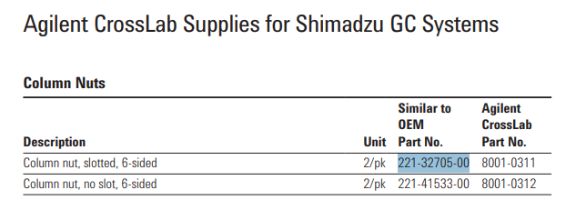 Solicitamos aceptar la referncia 8001-0311 de la marca Agilent el cual es homologo de la referncia shimadzu 221-32705-00 . En el siguiente catálogo de Consumibles de cromatografia de Agilent (página 234) podrán las referncias de NUTs recomendados para la marca Thermo https://www.agilent.com/cs/library/catalogs/public/5991-5213EN_GC_Catalog_LR.pdf En el siguiente link podran confirmar las especificaciones de la referncia 8001-0311 https://www.agilent.com/store/productDetail.jsp?catalogId=8001-0311 | 2. Se acepta la marca. Debe cumplir exactamente con las especificaciones del subitem. Ver Anexo modificado
11 | INSOLAB S.A.S. | ITEM 4- Subitem 48 | Tuerca, SLOTTED, 6 SIDED, CAPILLARY, GC14/17/2010/2014, INJ AND DET CONNECTION | Se slicita en la referncia "Millipore SLLGX13NK" la cual no corresponde con la descripción del item. Teniendo en cuenta la descripcion, solicitamos aceptar la referencia homóloga de agilent 8001-0311, en presentación 2/paquete, serían 3 unidades. https://www.agilent.com/store/productDetail.jsp?catalogId=8001-0311 En el siguiente catálogo de Consumibles de cromatografia de Agilent (página 234) podrán verificar la homolgación recomendada por la marca. https://www.agilent.com/cs/library/catalogs/public/5991-5213EN_GC_Catalog_LR.pdf | 2. Se acepta la marca. Debe cumplir exactamente con las especificaciones del subitem. Ver Anexo modificado
12 | INSOLAB S.A.S. | ITEM 4- Subitem 49 | Unidad de filtración Millex-LG; 0,20 µm, PTFE hidrófilo, 13 mm, no estéril. Millipore SLLGH13NL, Agilent | Solicitamos aceptar la referencia de agilent 5191-5916 de la marca agient , que viene en presentación de 250/paquete, por lo anterior tambien solcitamos se acepten presentaciones diferentes siempre y cuando se iguales o supere el total de las unides de los filtros requerida (mil (1000) unidades) https://www.agilent.com/store/productDetail.jsp?catalogId=5191-5916 | 2. Se acepta la marca. Debe cumplir exactamente con las especificaciones del subitem. Ver Anexo modificado
13 | INSOLAB S.A.S. | ITEM 4- Subitem 50 | Unidad de filtración Millex-LG; 0,20 µm, PTFE hidrófilo, 13 mm, no estéril. Millipore SLLGH13NK, Agilent | Solicitamos aclaración: La ref. SLLGX13NK es 0.45 μm pore size, 13 mm, No como la descripción que incluye el formato Observación: Solicitamos aceptar la referencia 5191-5917 de agilent, presentacion de 250/pk, por lo anterior tambien solcitamos se acepten presentaciones diferentes que cumpla o supere el total de referencias solicitadas. https://www.agilent.com/store/productDetail.jsp?catalogId=5191-5917 | 2. Se acepta la marca. Debe cumplir exactamente con las especificaciones del subitem. Ver Anexo modificado
14 | INSOLAB S.A.S. | ITEM 4- Subitem 68 | Cartucho de extraccion Strata-X PRO 500mg/6mL PRESENTACION: 30/Pk | Solicitamos aceptar cartuchos Plexa de la marca Agilent referencia 12259506, el cual tambien tiene un sorebente polimerico En el siguiente catálogo de pareparación de muestra (página 9) podrán apreciar la tabla de equivalencia https://www.agilent.com/cs/library/catalogs/public/catalog-sample-preparation-5994-0114es-es-agilent.pdf En el sigueinte link podran encontrar mayor infomracioon tecnica:https://www.agilent.com/search/?Ntt=12259506 | 2. Se acepta la marca. Debe cumplir exactamente con las especificaciones del subitem. Ver Anexo modificado
15 | INSOLAB S.A.S. | ITEM 3-Subitem 166 | Refractometro analogo portatil Proteinas y densidad urinaria, Proteinas: 0-12 g/dl, 1,000-1,040 sg x 0,002 sg, No, Calculo con tabla, Ø 29 x 160 mm, zhifong, 283039 FG-301 | Se solicita marca "Zhifong", solicitamos permitir participar con la marca Alemana Kruss , REFERNCIA HRM18-T https://www.kruess.com/es/productos/refractometros/refractometro-de-mano/refractometro-de-mano-hrm18-t/. El cual cumple con las especificaciones de medicion soliictadas. Solicitmamos eliminar la especificacion de dimension 29 x 160 mm, ya que esta no aporta informacioin tecnica relevante para la medición, o permitir la longitud de 17 cm | 1. Se acepta. Ver anexo modificado
16 | INSOLAB S.A.S. | ITEM 2- Subitem 17 |  | 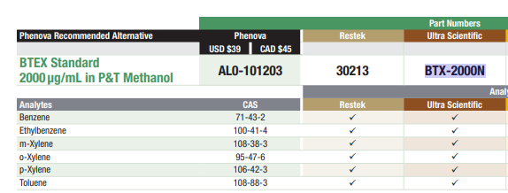 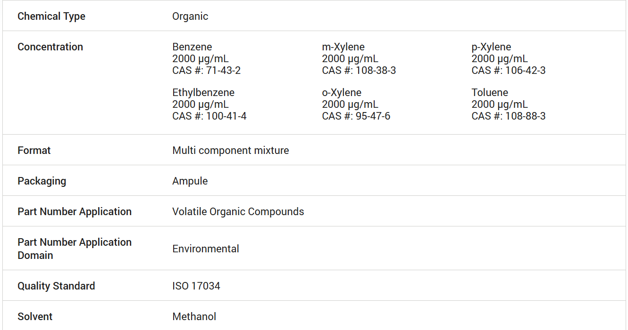 Solicitamos acepar la referencia BTX-2000N de la marca Agilent, el cual es homologo a la refencia RESTEK Ref: 30213 solicitada. En los sigueintes link podrian verificar la infomracion tecnica en la pagina del fabricante: https://www.agilent.com/store/productDetail.jsp?catalogId=BTX-2000N https://www.agilent.com/cs/library/certificateofanalysis/BTX-2000N@CG-2044.PDF | 1. Se acepta. Ver anexo modificado
17 | INSOLAB S.A.S. | ITEM 2- Subitem 18 | Estándar de plaguicidas organoclorados. Mix 1 (17 componentes) Ampolla por 1 mL Restek 32094 | 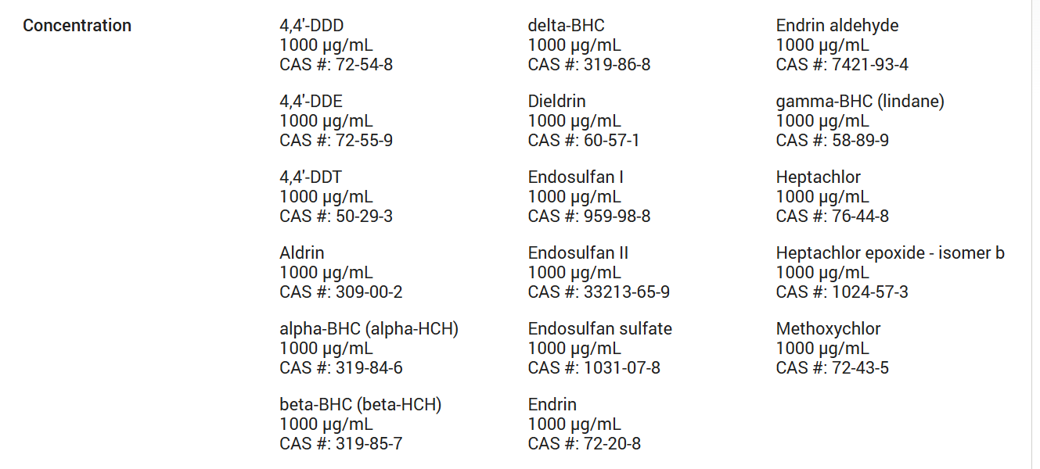 Solicitams aceptar la referencia PPM-508B-1 Recommended Method 508 Organochlorine Pesticides Mixture 1000 µg/mL in Methyl tert-Butyl Ether, de la marca Agilent, https://www.agilent.com/store/productDetail.jsp?catalogId=PPM-508B-1 https://www.agilent.com/cs/library/certificateofanalysis/2022-08-22T17_33_58Z__PPM-508B-1@0006688165.pdf | 1. Se acepta. Ver anexo modificado
18 | INSOLAB S.A.S. | ITEM 2- Subitem 18 | Estándar de plaguicidas organoclorados. Mix 1 (17 componentes) Ampolla por 1 mL Restek 32094 | 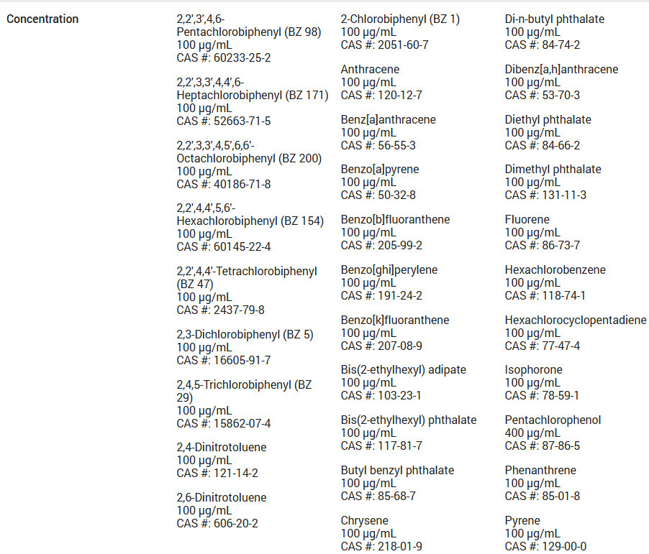 De acuerdo a la referncia DRE-GA09000336AC que se menciona, solicitamos aceptar homologo de Agilent referncia SVM-525-1 Recommended Method 525.2 Semi-Volatiles Mixture 100 µg/mL Solvnete Acetona https://www.agilent.com/store/productDetail.jsp?catalogId=SVM-525-1 https://www.agilent.com/cs/library/certificateofanalysis/SVM-525-1_0006707858.pdf | 5. No se acepta. Las especificaciones no corresponden a lo solicitado en el subitem
19 | INSOLAB S.A.S. | ITEM 2- Subitem 19 | Estándar de plaguicidas organofosforados. Mix A (20 componentes) Ampolla por 1 mL Restek 32277 | 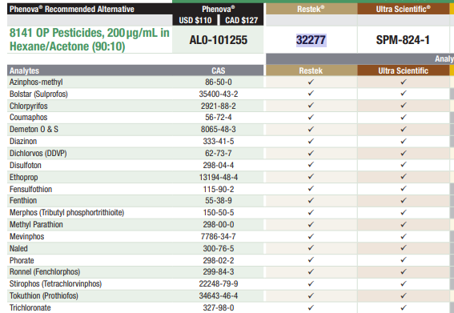 Solicitamos acepar la referencia SPM-824-1 de la marca Agilent, el cual es homologo a la refencia RESTEK Ref: 32277 solicitada https://www.agilent.com/store/productDetail.jsp?catalogId=SPM-824-1 https://www.agilent.com/cs/library/certificateofanalysis/part%20SPM-824-1%20CofA%20Lot%200006491611.pdf | 1. Se acepta. Ver anexo modificado
20 | INSOLAB S.A.S. | ITEM 2- Subitem 20 | Estandar de Sulfato Material de referencia que cumpla la ISO 17034 Na₂SO₄ en H₂O 1000 mg/L SO₄ Fecha de vencimiento superior a 2 años | solciitamos aceptar marca Agilent | 2. Se acepta la marca. Debe cumplir exactamente con las especificaciones del subitem. Ver Anexo modificado
21 | INSOLAB S.A.S. | ITEM 2- Subitem 21 | Estándar Fluoruro de Sodio (1000mg/L) FECHA DE VENCIMIENTO NO MENOR A 2 AÑOS. Material de Referencia Certificado (MRC) según ISO 17034. | solciitamos aceptar marca Agilent | 2. Se acepta la marca. Debe cumplir exactamente con las especificaciones del subitem. Ver Anexo modificado
22 | INSOLAB S.A.S. | ITEM 2- Subitem 32 | Mix estándar interno PHA´s Método EPA 525.3 (500 ug/mL) x 1 mL (Fecha de vencimiento no menor a 2 años). MRC | 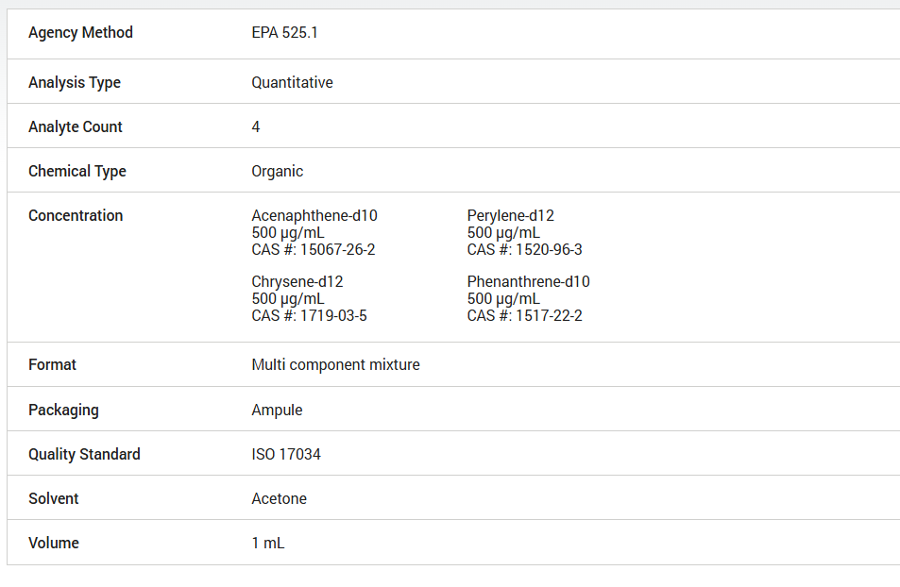 solicitamos aceptar la referncia ISM-310-1 de la marca Agilent. https://www.agilent.com/store/productDetail.jsp?catalogId=ISM-310-1 | 6. No se acepta. El protocolo establecido por el solicitante requiere las especificaciones solicitadas en el anexo
23 | INSOLAB S.A.S. | ITEM 1- Subitem 100 | Estàndar de 1000 mg/L para A.A de: Ag. Material de referencia certificado MRC según ISO 17034 | Solicitamos aceptar marca Agilent. | 2. Se acepta la marca. Debe cumplir exactamente con las especificaciones del subitem. Ver Anexo modificado
24 | INSOLAB S.A.S. | ITEM 1- Subitem 101 | Estàndar de 1000 mg/L para A.A de: Aluminio. Material de referencia certificado Trazable a SRM de NIST Al(NO₃)₃ en HNO₃ 0,5 mol/l 1000 mg/l Al Certipur® | Solicitamos aceptar marca Agilent. | 2. Se acepta la marca. Debe cumplir exactamente con las especificaciones del subitem. Ver Anexo modificado
25 | INSOLAB S.A.S. | ITEM 1- Subitem 102 | Estàndar de 1000 mg/L para A.A de: Arsénico. Material de referencia certificado Fecha de vencimiento mayor a 2 años | Solicitamos aceptar marca Agilent. | 2. Se acepta la marca. Debe cumplir exactamente con las especificaciones del subitem. Ver Anexo modificado
26 | INSOLAB S.A.S. | ITEM 1- Subitem 103 | Estàndar de 1000 mg/L para A.A de: Ba. Material de referencia certificado (MRC) según ISO 17034 | Solicitamos aceptar marca Agilent. | 2. Se acepta la marca. Debe cumplir exactamente con las especificaciones del subitem. Ver Anexo modificado
27 | INSOLAB S.A.S. | ITEM 1- Subitem 104 | Estàndar de 1000 mg/L para A.A de: Ca. Material de referencia certificado MRC según ISO 17034 | Solicitamos aceptar marca Agilent. | 2. Se acepta la marca. Debe cumplir exactamente con las especificaciones del subitem. Ver Anexo modificado
28 | INSOLAB S.A.S. | ITEM 1- Subitem 105 | Estàndar de 1000 mg/L para A.A de: Cd. Material de referencia certificado MRC según ISO 17034 | Solicitamos aceptar marca Agilent. | 2. Se acepta la marca. Debe cumplir exactamente con las especificaciones del subitem. Ver Anexo modificado
29 | INSOLAB S.A.S. | ITEM 1- Subitem 106 | Estàndar de 1000 mg/L para A.A de: Co. Material de referencia certificado MRC según ISO 17034 | Solicitamos aceptar marca Agilent. | 2. Se acepta la marca. Debe cumplir exactamente con las especificaciones del subitem. Ver Anexo modificado
30 | INSOLAB S.A.S. | ITEM 1- Subitem 107 | Estàndar de 1000 mg/L para A.A de: Cr. Material de referencia certificado según ISO 17034 | Solicitamos aceptar marca Agilent. | 2. Se acepta la marca. Debe cumplir exactamente con las especificaciones del subitem. Ver Anexo modificado
31 | INSOLAB S.A.S. | ITEM 2- Subitem 108 | Estàndar de 1000 mg/L para A.A de: Cu. Material de referencia certificado MRC según ISO 17034 | Solicitamos aceptar marca Agilent. | 2. Se acepta la marca. Debe cumplir exactamente con las especificaciones del subitem. Ver Anexo modificado
32 | INSOLAB S.A.S. | ITEM 1- Subitem 109 | Estàndar de 1000 mg/L para A.A de: Fe. Material de referencia certificado MRC según ISO 17034 | Solicitamos aceptar marca Agilent. | 2. Se acepta la marca. Debe cumplir exactamente con las especificaciones del subitem. Ver Anexo modificado
33 | INSOLAB S.A.S. | ITEM 1- Subitem 110 | Estàndar de 1000 mg/L para A.A de: Hg. Material de referencia certificado MRC según ISO 17034 | Solicitamos aceptar marca Agilent. | 2. Se acepta la marca. Debe cumplir exactamente con las especificaciones del subitem. Ver Anexo modificado
34 | INSOLAB S.A.S. | ITEM 1- Subitem 111 | Estàndar de 1000 mg/L para A.A de: K. Material de referencia certificado MRC según ISO 17034 | Solicitamos aceptar marca Agilent. | 2. Se acepta la marca. Debe cumplir exactamente con las especificaciones del subitem. Ver Anexo modificado
35 | INSOLAB S.A.S. | ITEM 1- Subitem 112 | Estàndar de 1000 mg/L para A.A de: Mg. Material de referencia certificado MRC según ISO 17034 | Solicitamos aceptar marca Agilent. | 2. Se acepta la marca. Debe cumplir exactamente con las especificaciones del subitem. Ver Anexo modificado
36 | INSOLAB S.A.S. | ITEM 1- Subitem 113 | Estàndar de 1000 mg/L para A.A de: Mn. Material de referencia certificado MRC según ISO 17034 | Solicitamos aceptar marca Agilent. | 2. Se acepta la marca. Debe cumplir exactamente con las especificaciones del subitem. Ver Anexo modificado
37 | INSOLAB S.A.S. | ITEM 1- Subitem 114 | Estàndar de 1000 mg/L para A.A de: Na. Material de referencia certificado MRC según ISO 17034 | Solicitamos aceptar marca Agilent. | 2. Se acepta la marca. Debe cumplir exactamente con las especificaciones del subitem. Ver Anexo modificado
38 | INSOLAB S.A.S. | ITEM 1- Subitem 115 | Estàndar de 1000 mg/L para A.A de: Ni. Material de referencia certificado (MRC) según ISO 17034 | Solicitamos aceptar marca Agilent. | 2. Se acepta la marca. Debe cumplir exactamente con las especificaciones del subitem. Ver Anexo modificado
39 | INSOLAB S.A.S. | ITEM 1- Subitem 116 | Estàndar de 1000 mg/L para A.A de: Pb. Material de referencia certificado MRC según ISO 17034 | Solicitamos aceptar marca Agilent. | 2. Se acepta la marca. Debe cumplir exactamente con las especificaciones del subitem. Ver Anexo modificado
40 | INSOLAB S.A.S. | ITEM 1- Subitem 117 | Estàndar de 1000 mg/L para A.A de: Zn. Material de referencia certificado MRC según ISO 17034 | Solicitamos aceptar marca Agilent. | 2. Se acepta la marca. Debe cumplir exactamente con las especificaciones del subitem. Ver Anexo modificado

